Sheet2
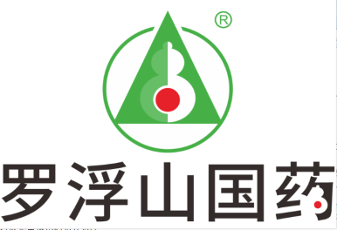 广东罗浮山国药股份有限公司中药材采购报价单
报价日期： 年 月 日 |  |  |  |  |  | 报价单位（盖章）：
联系人（签字）： |  |  |  |  |  | 电话：
序号 | 品名 | 品规 | 产地 | 质量标准 | 质量要求 | 采购数量（kg） | 可供应单价 （元/kg） | 总金额（元） | 交货时间 | 备注
1 | 当归 | 统货 | 甘肃 | 2020版中国药典标准 | 内控标准（水分不得过15%，杂质含泥土不得过3%，农残保证合格，归须不超10%，浸出物不得少于50.0%） | 28000
2 | 桔梗 | 统货 | 陕西、内蒙、安徽 | 2020版中国药典标准 | 内控标准（水分不得过13%，杂质不得过3%） | 1500
3 | 连翘 | 统货 | 山西 | 2020版中国药典标准 | 内控标准（水分不得过9%，杂质不得过3%，浸出物青翘不得少于32.0%；老翘不得少于17.0%） | 1500
4 | 陈皮 | 统货 | 江西、浙江、广西 | 2020版中国药典标准 | 内控标准（水分不得过11%，杂质不得过3%） | 800
5 | 茯苓 | 统丁 | 安徽、云南 | 2020版中国药典标准 | 内控标准（水分不得过15%，杂质不得过3%，浸出物不得少于3.0%） | 400
6 | 麦冬 | 统货 | 四川 | 2020版中国药典标准 | 内控标准（水分不得过18%，杂质不得过3%） | 60
7 | 山豆根（广豆根） | 统货 | 广西、广东 | 2020版中国药典标准 | 内控标准（水分不得过10%，杂质不得过3%，苦参碱、氧化苦参总碱≥0.7%，苦参碱≥0.35%） | 3000
注：1、以上品种规格要求除特殊注明外，其它项目都必须是无虫蛀，无霉变，无泛油和符合现行中国药典标准及公司内控标准（内控质量标准高于药典）。 2、供货商须为具备相关销售资质的中药材种植公司/经营公司/中药饮片公司或具备自产自销资质的农户,必须具备开具增值税专用发票的能力（农户除外），供应商资质材料应符合法定要求。并于2022年11月30日10时前将报价单及销售资质盖鲜章后扫描以PDF格式发到采购微信号内（微信号：18933531387），资质原件盖章后与样品同步邮寄。 3、报价品种需与所供原药材大货内取样，样品300克，需能看出大货等级。样品用密封袋包装贴上标签，标签注明单位名称、药材品名、产地、规格、重量，用纸箱封存。并于2022年11月30日前邮寄出地址：广东省惠州市博罗县长宁镇罗浮山药业城 ，采购部(廖东收)联系电话18933531387。 4、以上中药材品种供应商报价均为含税含运费价 5、供应商所送大货外观质量、等级与所提供样品不一致的，货物质量与合同质量要求不符的，公司予以退货。 6、供应商签订采购合同，来货后检测农残、二氧化硫不合格的，所产生的检测费用，由供应商自行承担。 7、供应商对质量标准要求不清楚可电话联系沟通。

